Bénin
 | Bénin - COURBE DES TAUX 24/03/2025

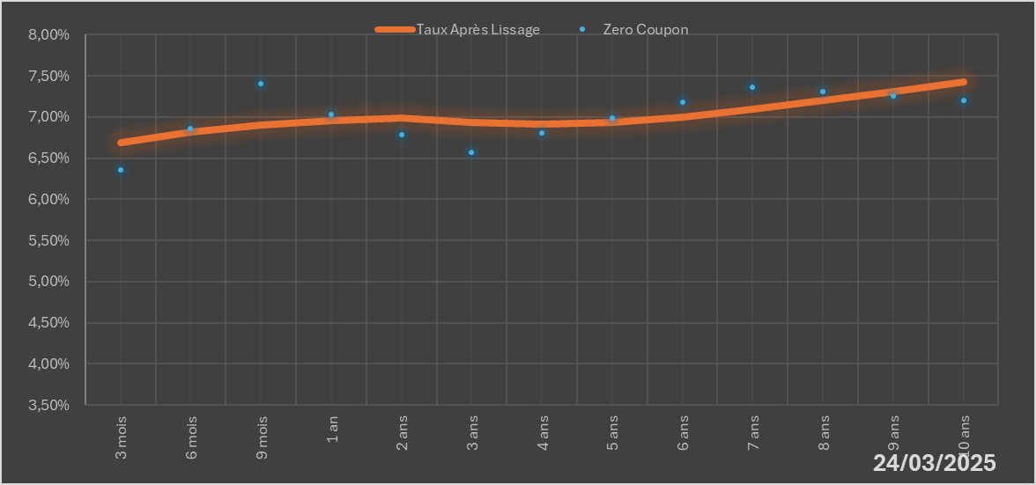
 |  | Maturité | Zero Coupon | Taux Après Lissage
 |  | 3 mois | 6.3568% | 6.6858%
 |  | 6 mois | 6.8627% | 6.8194%
 |  | 9 mois | 7.4058% | 6.9058%
 |  | 1 an | 7.0336% | 6.9577%
 |  | 2 ans | 6.7889% | 6.9868%
 |  | 3 ans | 6.5723% | 6.9360%
 |  | 4 ans | 6.8034% | 6.9123%
 |  | 5 ans | 6.9926% | 6.9355%
 |  | 6 ans | 7.1750% | 6.9988%
 |  | 7 ans | 7.3621% | 7.0896%
 |  | 8 ans | 7.3075% | 7.1966%
 |  | 9 ans | 7.2538% | 7.3111%
 |  | 10 ans | 7.2002% | 7.4270%

2025-03-24
oui

Bénin

